Laboratorio
Control de | Cupones | Descripción equipos | Periodo de amortización [meses] | Muestras/mes | Amortización equipos [USD/determinación] | Descripción insumos | Insumos [USD/determinación] | Tiempo laboratorista (solo colocar para determinaciones en lab) | Costo determinación [USD] | Puntos | Frecuencia mensual | Costo mensual [USD/mes]
Corrosión | ATP | Medidor de ATP-24m | 36 | 44 | 5.1 |  | 8 |  | 13.1 | 4 | 1 | 52
Agua de SWD e inyección | O/W | equipo de vacio |  |  |  |  |  |  | 17.0 | 2 | 2 | 68
 | O2 | Kit Chemts | 36 | 4 | 1.7 | ampolla | 1.7 |  | 3.4 | 4 | 4 | 55
 | AFQ completo con SSP | Hatch 30000 USD | 36 | 330 | 2.5 |  | 10 | 16.2 | 28.8 | 4 | 2 | 230
 | Tamaño de Particula |  |  |  |  |  |  |  | 33.3 | 2 | 1 | 67
Análisis de depósitos sólidos | Residual de IC |  |  |  | 2.5 |  | 5.0 | 16.2 | 23.8 | 14 | 1 | 333
 | XRF/XRD,FTIR microcospia |  |  |  |  |  |  |  | 270.0 | 2 | 1 | 540
Análisis de parafina | Punto de fusión |  |  |  |  |  |  |  |  |  |  | 0
 | Apariencia de la cera. Pto de fluidez |  |  |  |  |  |  |  |  |  |  | 0
 | Contenido de cera |  |  |  |  |  |  |  |  |  |  | 0
 | Análisis de depósitos |  |  |  |  |  |  |  |  |  |  | 0
 | SARA |  |  |  |  |  |  |  | 207.0 | 3 | 1 | 621
Monitoreo de H2S y CO2 | H2S | Bomba | 36 | 44 | 5.1 | ampolla | 25 |  | 30.1 | 5 | 4 | 601
 | CO2 | Bomba | 36 | 44 | 5.1 | ampolla | 25 |  | 30.1 | 4 | 1 | 120
 |  |  |  |  |  |  |  |  |  |  |  | 2687 | 940328.39394

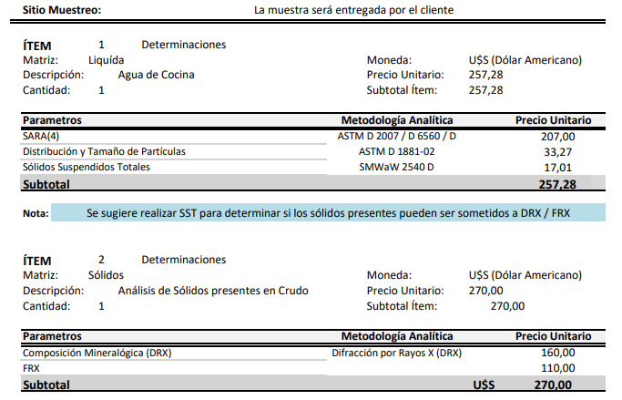
 | Cotización Clarity
 | Determinación | USD
 | SARA | 207
 | DRX | 160
 | FRX | 110
 | Sólidos en crudo | 270
 | Distribución y tamaño de part. | 33.27
 | SST | 17

Datos Pliego - Estimaciones
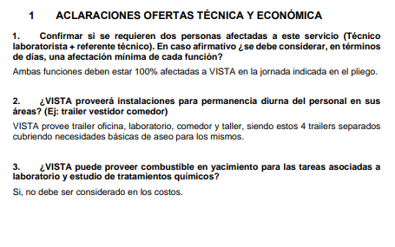
Volumen de reposición | 70000 |  | 17.5
Puntos recorridos por mes | 16 |  | 250
Presión max. Batch | 50
Tiempo | 12+12
Puntos de dosificación | 240
Bombas | EDGE-DSVC-Texam Pumps

Km camion | 6800 | 1 camión x 4 horas x 50km/h x 22 (Rep) y el otro 12 días en batch
Km camioneta | 8800 | 2 camionetas x 4 horas x 50 km/hora x 22 días por mes

Tte
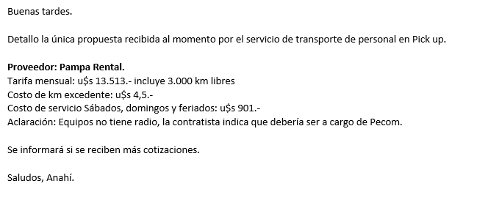

FA
Formula de Ajuste para Servicios

${TS}_{n} (USD)=TSo × (7\%+(58\%×\frac{{MO}_{n}}{{MO}_{o}}+15\%×\frac{{GO}_{n}}{{GO}_{o}} +20\%×\frac{{IPIM}_{n}}{{IPIM}_{o}}$ $)×\frac{{USD}_{o}}{{USD}_{n}}$)

Estructura de Costo | Índice en formula | Fuente de datos | Mes base | Incidencia en EC
 |  |  |  |  |  | IPIM | USD | IPIM | USD
Mano de Obra | MO | Según variación de costo de Salario testigo según CCT643/12 | Aug-23 | #REF! |  | #REF! | #REF! | #REF! | #REF! | #REF!
Combustibles - Lubriucantes | GO | Secretaría de energía de la nación - Gasoil Grado 3 - Precio Venta al Publico - Petro Oeste SRL (http://res1104.se.gob.ar/) | Jun-23 | #REF!
Equipos-Insumos-Mantenimiento | IPIM | Indec | Jun-23 | #REF!
Equipos-Insumos-Mantenimiento | USD | Dólar venta divisas. BNA | jun-23 (ultimo día hábil) | #REF!
 |  |  |  | #REF!
La aplicación de la formula se realizará cuando se origine alguna de las siguientes condiciones:
a Semestralmente.
a Cuando existan variaciones en el costo de mano de obra según CCT643/12.
a Cuando la variación sea superior al 3%.

Formula de Ajuste para Productos Químicos

TPQ_{n} $=TPQO x (0,6×\frac{{WPU06}_{n}}{{WPU06}_{o}}+\left[0,15×\frac{{MO}_{n}}{{MO}_{o}}0,15×\frac{{GO}_{n}}{{GO}_{o}}+0,10×\frac{{IPIM}_{n}}{{IPIM}_{o}}\right]×\frac{{TC}_{o}}{{TC}_{n}} )$

 |  | Índice en formula | Fuente | Mes base | Incidencia

 |  | WPU06 | https://fred.stlouisfed.org/series/WPU06 | Mar-23 | 60%
 |  | MO | Según variación de costo de Salario testigo según CCT643/12 | May-23 | 15%
 |  | GO | Secretaría de energía de la nación - Gasoil Grado 3 - Precio Venta al Publico - Petro Oeste SRL (http://res1104.se.gob.ar/) | Mar-23 | 15%
 |  | IPIM | INDEC | Mar-23 | 10%
 |  | Tasa de Cambio | BNA | abr-23 (Último día habil) | Ajusta a índices en ARS

La aplicación de la formula se realizará bajo alguna de las siguientes condiciones:

ü Semestralmente.
ü Cuando la variación sea superior al 3%

